상품제안서
스테럴라이즈플러스 클린세니타이저 (스프레이형) | 상품코드: S38407

 |  |  |  |  |  |  | 02-713-8555 | www.synergygift.co.kr
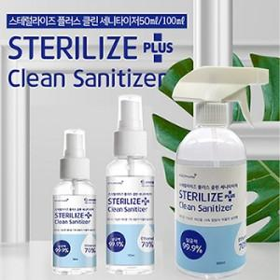

【상세/제작정보】

【인쇄/포장옵션】 | / 포장불가능

【공급단가】 | 수량 | 200~ | 500~ | 1,000~ | 3,000~ | 5,000~
*VAT별도 | 50ml | 1,890원 | 1,820원 | 1,750원 | 1,680원 | 1,630원
 | 100ml | 2,020원 | 1,950원 | 1,870원 | 1,800원 | 1,750원
 | 500ml | 3,370원 | 3,250원 | 3,120원 | 3,000원 | 2,920원

【상품 URL】 | https://www.synergygift.co.kr:443/src/goods_detail.php?gdno=38407

